Capa
MUNICÍPIO:
APUÍ

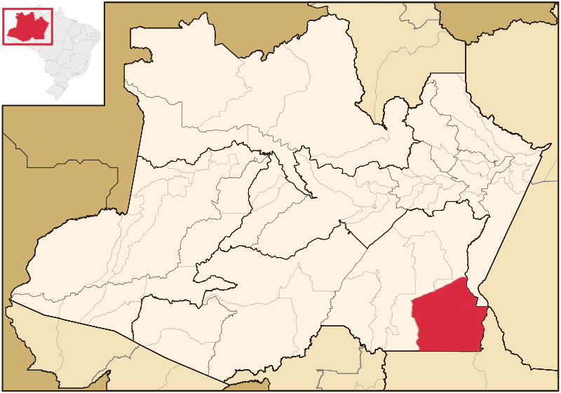

Manter mapa do Estado com divisões por regionais
 | SES AM 2020/2021

Orçamentos Públicos
REPASSES FINANCEIROS DA SAÚDE PARA O MUNICÍPIO
RECURSO ESTADUAL PARA O MUNICÍPIO
ITEM |  |  |  |  | 2018 | 2019 | 2020 | TOTAL
CONTAS PÚBLICAS - ENERGIA (JANEIRO A AGOSTO) |  |  |  |  | R$ 46,212.64 | R$ 189,078.22 | R$ 168,459.92 | R$ 403,750.78
CONTRATO Nº057/2013 - ULTRASSON |  |  |  |  | R$ - | R$ - |  | R$ -
CONTRATO Nº117/2014 - RAIO-X |  |  |  |  | R$ 2,965.55 | R$ - |  | R$ 2,965.55
EQUIPAMENTOS (DIGITALIZADOR + DIVERSOS) |  |  |  |  | R$ - | R$ 194,229.98 | R$ 293,390.10 | R$ 487,620.08
FOLHA DE PAGAMENTO (JAN/OUT) |  |  |  |  | R$ 2,070,697.21 | R$ 3,241,014.17 | R$ 2,309,522.31 | R$ 7,621,233.69
INDENIZATÓRIOS PAGOS |  |  |  |  | R$ 167,244.64 |  |  | R$ 167,244.64
MEDICAMENTOS E PPS (CEMA JAN/SET) |  |  |  |  | R$ - | R$ - | R$ 662,148.87 | R$ 662,148.87
OBRAS (ENGENHARIA) |  |  |  |  | R$ - | R$ - |  | R$ -
OXIGÊNIO (DELOG) (JAN/SET) |  |  |  |  | R$ - | R$ - | R$ 6,949.22 | R$ 6,949.22
PAGAMENTO DE MÉDICO ESPECIALISTA |  |  |  |  | R$ - | R$ - |  | R$ -
UTI AÉREA - REMOÇOES (JAN/JUN) |  |  |  |  | R$ 149,184.00 | R$ 75,192.00 | R$ 18,787.00 | R$ 243,163.00
AMBULÂNCIA ( X ) BÁSICA |  |  |  |  | R$ 73,994.87 | R$ - |  | R$ 73,994.87
AMBULÂNCIA ( X ) AVANÇADA |  |  |  |  | R$ 241,715.40 | R$ - |  | R$ 241,715.40
SUBTOTAL |  |  |  |  | R$ 2,436,304.04 | R$ 3,699,514.37 | R$ 3,459,257.42 | R$ 9,910,786.10
FONTE: RH SUSAM / DELOG / CEMA/ AMAZONAS ENERGIA/ POTAL DA TRANSPARÊNCIA
RECURSO DO FUNDO ESTADUAL PARA O MUNICÍPIO
ITEM |  | REFERÊNCIA | QTDE | PARCELA | 2018 | 2019 | 2020 | TOTAL
CIB | 020/16 | PAGAM.PROFISSIONAIS | 12/12 |  | R$ - | R$ - |  | R$ -
MEMO 055/17 |  | CAPS |  |  | R$ - | R$ - |  | R$ -
CIB | 043/17 | PAGAM.PROFISSIONAIS | 7/7 |  | R$ 22,224.93 | R$ - |  | R$ 22,224.93
CIB | 083/17 | ADIANTAM. OUT/NOV/DEZ |  |  | R$ 126,000.00 | R$ - |  | R$ 126,000.00
CIB | 002/18 | TCG PREFEITURA/ESTADO |  |  | R$ 260,000.00 | R$ - |  | R$ 260,000.00
CIB | 059/18 | COMPLEMENTO DO MAC |  |  | R$ 250,000.00 | R$ - |  | R$ 250,000.00
 |  | FTI (enfrentamento a COVID-19 |  |  | R$ - | R$ 1,156,387.75 | R$ 927,729.60 | R$ 2,084,117.35
SUBTOTAL |  |  |  |  | R$ 658,224.93 | R$ 1,156,387.75 | R$ 927,729.60 | R$ 2,742,342.28
FONTE: FES/FNS
RECURSO DO FUNDO NACIONAL PARA O MUNICÍPIO
BLOCOS DE FINANCIAMENTO |  |  |  |  | 2018 | 2019 | 2020 | TOTAL
CUSTEIO | ASSISTÊNCIA FARMACÊUTICA |  |  |  | R$ 117,353.01 | R$ 118,468.57 | R$ 108,949.50 | R$ 344,771.08
 | ATENÇÃO BÁSICA |  |  |  | R$ 4,419,817.98 | R$ 5,305,069.60 | R$ 4,030,634.63 | R$ 13,755,522.21
 | ATENÇÃO A MÉDIA E ALTA COMPLEXIDADE - MAC(HOSP.+ CAPS) |  |  |  | R$ 1,067,916.05 | R$ 1,636,136.42 | R$ 1,363,210.70 | R$ 4,067,263.17
 | VIGILÂNCIA EM SAÚDE |  |  |  | R$ 453,848.91 | R$ 432,251.06 | R$ 342,564.61 | R$ 1,228,664.58
 | GESTÃO DO SUS |  |  |  | R$ 12,000.00 | R$ - |  | R$ 12,000.00
 | FUNDO DE PARTICIPAÇÃO DOS MUNICÍPIOS |  |  |  | R$ 142,497.06 | R$ - |  | R$ 142,497.06
 | CORONAVÍRUS (COVID-19) |  |  |  |  |  | R$ 3,445,560.48
SUB TOTAL |  |  |  |  | R$ 6,213,433.01 | R$ 7,491,925.65 | R$ 9,290,919.92 | R$ 19,550,718.10
INVESTIMENTO | ATENÇÃO BÁSICA |  |  |  | R$ 660,520.00 | R$ 135,600.00 |  | R$ 796,120.00
 | ATENÇÃO ESPECIALIZADA |  |  |  | R$ 438,500.00 | R$ 228,500.00 |  | R$ 667,000.00
 | VIGILÂNCIA EM SAÚDE |  |  |  | R$ - | R$ - |  | R$ 0.00
 | GESTÃO E DESENVOLV.DE TECNOLOGIA EM SAÚDE NO SUS |  |  |  | R$ - | R$ - |  | R$ 0.00
 | GESTÃO DO SUS |  |  |  | R$ - | R$ - |  | R$ 0.00
SUB TOTAL |  |  |  |  | R$ 1,099,020.00 | R$ 364,100.00 |  | R$ 1,463,120.00
TOTAL GERAL BLOCOS DE FINANCIAMENTO |  |  |  |  | R$ 7,312,453.01 | R$ 7,856,025.65 | R$ 9,290,919.92 | R$ 21,013,838.10
FONTE: FNS SET 2020
TOTAL DE RECURSOS REPASSADOS - CONSOLIDADO
FONTE |  |  |  |  | 2018 | 2019 | 2020 | TOTAL
RECURSO DO MUNICÍPIO (15% SIOPS) |  |  |  | MUNICIPIO
RECURSO ESTADUAL PARA O MUNICÍPIO |  |  |  | SUSAM | R$ 2,436,304.04 | R$ 3,699,514.37 | R$ 3,459,257.42 | R$ 9,595,075.83
RECURSO DO FUNDO ESTADUAL PARA O MUNICÍPIO |  |  |  | FES | R$ 658,224.93 | R$ 1,156,387.75 | R$ 927,729.60 | R$ 2,742,342.28
RECURSO DO FUNDO NACIONAL PARA O MUNICÍPIO |  |  |  | FNS | R$ 7,312,453.01 | R$ 7,856,025.65 | R$ 9,290,919.92 | R$ 24,459,398.58
TOTAL GERAL/ ANO |  |  |  |  | R$ 10,406,981.98 | R$ 12,711,927.77 | R$ 13,677,906.94 | R$ 36,796,816.69
CONSOLIDADO DE REPASSES - GERAL

FOLHA 5/6 |  |  |  |  |  |  | ATUALIZAÇÃO: | 2020-10-28

